상품제안서
전통 (왕)종이살(일반)부채 | 상품코드: S20050

 |  |  |  |  |  |  | 02-713-8555 | www.synergygift.co.kr
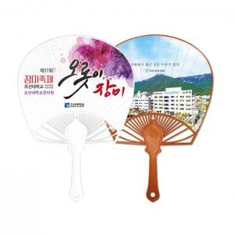

【상세/제작정보】 | <p><span style="font-size: 14pt;">※ 최소수량 1,000개이며 1,000개 단위로 주문 가능합니다.</span></p><p><span style="font-size: 14pt;">※ 1,000장 이상 주문시에서 1천장 단위가 아닐 시 비용 추가됩니다 (추가문의)&nbsp;</span></p><p><span style="font-size: 14pt;">&nbsp;</span></p><p><b><span style="font-size: 14pt;">※ 비수기(9월~4월)에 비수기단가 별도운영 고객센터 문의</span><span style="font-size: 14pt;">&nbsp;​</span></b></p>

【인쇄/포장옵션】 | 풀칼라 / 포장불가능

【공급단가】 | 수량 | 1,000~ | 3,000~ | 5,000~ | 10,000~ | 30,000~
*VAT별도 | 단가 | 800원 | 730원 | 680원 | 630원 | 590원

【상품 URL】 | https://www.synergygift.co.kr:443/src/goods_detail.php?gdno=18958

